Cambios nuevos- Sistema 3 oc
 |  | Cambios nuevos para SISTEMA 3 OC - nuevas funciones dentro del formulario "DetalleTicketoc"

Nuevo OC - Solicitudes Orden de Compra |  |  |  |  |  |  |  | Paso 1 |  |  | Nuevo OC - Solicitudes Orden de Compra |  |  |  |  |  |  | Paso 2 | Nuevo OC - Solicitudes Orden de Compra |  |  |  |  |  |  |  | Paso 3 | Nuevo OC - Solicitudes Orden de Compra |  |  |  |  |  | Paso 3

 | Ingresar Informacion de la Orden |  |  |  |  |  |  |  |  |  |  | Ingresar Informacion de la Orden |  |  |  |  |  |  |  | Ingresar Informacion de la Orden |  |  |  |  |  |  |  |  | Ingresar Informacion de la Orden

 |  |  | “La información contable asignada en los sgtes campos se cargará a la Orden de Compra y presupuesto del área” “Se emiten OC los lunes, miércoles y viernes, hasta las 14:00 hrs” |  |  |  |  |  |  |  |  |  | “La información contable asignada en los sgtes campos se cargará a la Orden de Compra y presupuesto del área” “Se emiten OC los lunes, miércoles y viernes, hasta las 14:00 hrs” |  |  |  |  |  |  |  |  | “La información contable asignada en los sgtes campos se cargará a la Orden de Compra y presupuesto del área” “Se emiten OC los lunes, miércoles y viernes, hasta las 14:00 hrs” |  |  |  |  |  |  |  | “La información contable asignada en los sgtes campos se cargará a la Orden de Compra y presupuesto del área” “Se emiten OC los lunes, miércoles y viernes, hasta las 14:00 hrs”

 | Titulo de su Solicitud |  |  |  |  |  |  |  |  |  |  | Titulo de su Solicitud |  |  |  |  |  |  |  | Titulo de su Solicitud |  |  |  |  |  |  |  |  | Titulo de su Solicitud
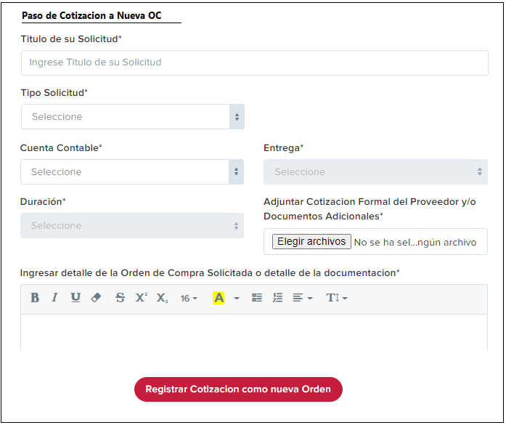

 | Tipo Solicitud |  |  |  |  |  |  |  |  |  |  | Tipo Solicitud |  |  |  |  |  |  |  | Tipo Solicitud |  |  |  |  |  |  |  |  | Tipo Solicitud

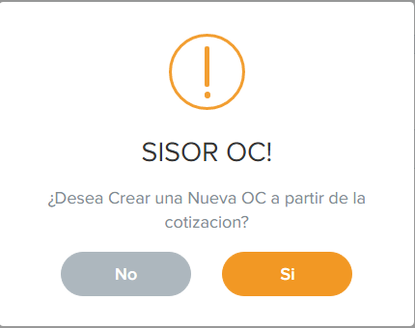
 | Centro de Costo (Area) |  |  |  | SubCentro de Costo (Sub Area) |  |  |  |  |  |  | Centro de Costo (Area) |  |  | SubCentro de Costo (Sub Area) |  |  |  |  | Centro de Costo (Area) |  |  |  | SubCentro de Costo (Sub Area) |  |  |  |  | Centro de Costo (Area) |  |  | SubCentro de Costo (Sub Area)
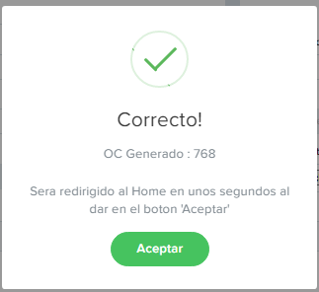

 | Cuenta Contable |  |  |  | Entrega |  |  |  |  |  |  | Cuenta Contable |  |  | Entrega |  |  |  |  | Cuenta Contable |  |  |  | Entrega |  |  |  |  | Cuenta Contable |  |  | Entrega

Elegir Archivo
Elegir Archivo
Elegir Archivo
Elegir Archivo
 | Duracion |  |  |  | Adjuntar Cotizacion Formal del Proveedor y/o Documentos Adicionales |  |  |  |  |  |  | Duracion |  |  | Adjuntar Cotizacion Formal del Proveedor y/o Documentos Adicionales |  |  |  |  | Duracion |  |  |  | Adjuntar Cotizacion Formal del Proveedor y/o Documentos Adicionales |  |  |  |  | Duracion |  |  | Adjuntar Cotizacion Formal del Proveedor y/o Documentos Adicionales
 |  |  |  |  | No se ha seleccionado ningun archivo |  |  |  |  |  |  |  |  |  | No se ha seleccionado ningun archivo |  |  |  |  |  |  |  |  | No se ha seleccionado ningun archivo |  |  |  |  |  |  |  | No se ha seleccionado ningun archivo

 | Nro de Orden |  | Estado de la Orden |  |  |  |  |  | Estado de aprobacion para OC sobre 1M |  |  | Nro de Orden | Estado de la Orden |  |  |  | Estado de aprobacion para OC sobre 1M |  |  | Nro de Orden |  | Estado de la Orden |  |  |  | Estado de aprobacion para OC sobre 1M |  |  | Nro de Orden | Estado de la Orden |  |  | Estado de aprobacion para OC sobre 1M
 |  |  |  | Orden Digitada |  |  |  |  |  | Aprobacion Gerencia |  |  |  | Orden Digitada |  |  |  | Aprobacion Gerencia |  |  |  |  | Orden Digitada |  |  |  | Aprobacion Gerencia |  |  |  | Orden Digitada |  |  | Aprobacion Gerencia
 |  |  |  | Orden Aprobada |  |  |  |  |  | Aprobacion Gerente General |  |  |  | Orden Aprobada |  |  |  | Aprobacion Gerente General |  |  |  |  | Orden Aprobada |  |  |  | Aprobacion Gerente General |  |  |  | Orden Aprobada |  |  | Aprobacion Gerente General
 |  |  |  | Orden Enviada a Proveedor |  |  |  |  |  |  |  |  |  | Orden Enviada a Proveedor |  |  |  |  |  |  |  |  | Orden Enviada a Proveedor |  |  |  |  |  |  |  | Orden Enviada a Proveedor
 |  |  |  | Orden Recepcionada en Bodega |  |  |  |  |  |  |  |  |  | Orden Recepcionada en Bodega |  |  |  |  |  |  |  |  | Orden Recepcionada en Bodega |  |  |  |  |  |  |  | Orden Recepcionada en Bodega

 | Ingresar detalle de la Orden de Compra Solicitada o detalle de la documentacion* |  |  |  |  |  |  |  |  |  |  | Ingresar detalle de la Orden de Compra Solicitada o detalle de la documentacion* |  |  |  |  |  |  |  | Ingresar detalle de la Orden de Compra Solicitada o detalle de la documentacion* |  |  |  |  |  |  |  |  | Ingresar detalle de la Orden de Compra Solicitada o detalle de la documentacion*

 | Ingrese Descripción de su Duda-Consulta-Comentario |  |  |  |  |  |  |  |  |  |  | Ingrese Descripción de su Duda-Consulta-Comentario |  |  |  |  |  |  |  | Ingrese Descripción de su Duda-Consulta-Comentario |  |  |  |  |  |  |  |  | Ingrese Descripción de su Duda-Consulta-Comentario

 | Cerrado - Valor no se ajusta al presupuesto |  |  |  |  |  |  |  |  |  |  | Cerrado - Valor no se ajusta al presupuesto |  |  |  |  |  |  |  | Cerrado - Valor no se ajusta al presupuesto |  |  |  |  |  |  |  |  | Cerrado - Valor no se ajusta al presupuesto

 | ¿Desea Crear una Nueva OC a partir de la cotizacion? |  |  |  |  | Este boton le aparecera al Usuario una vez el Estado(Estado ticket) realcionado a la COTIZACION(Tipo solicitud= Cotizacion) sea Cerrado(Estado ticket=Cerrado). |  |  |  |  |  | ¿Desea Crear una Nueva OC a partir de la cotizacion? |  |  |  |  |  |  |  | ¿Desea Crear una Nueva OC a partir de la cotizacion? |  |  |  |  |  |  |  |  | ¿Desea Crear una Nueva OC a partir de la cotizacion?

 |  |  |  |  |  |  | Paso 1 |  |  |  |  |  |  |  |  | Paso 2 |  |  |  |  |  |  |  |  | Paso 3

 | ¿Desea Crear una Nueva OC a partir de la cotizacion? |  |  |  | = | boton que solo aparecera para el usuario que ingreso el ticket, debera selecciona entre SI y NO. Esto corresponde al PASO 2 (modal con pregunta "desea crear una nueva oc a partir de la cotizacion") |  |  |  |  |  |  |  |  |  |  |  |  | una vez en el paso 3

 |  |  |  |  |  |  |  |  |  |  |  |  |  |  |  |  |  |  |  |  | Titulo solicitud | = | debera traer el mismo titulo de la Orden ingresada con anterioridad(cotizacion) y este podra ser editado

 |  |  |  |  |  |  |  |  |  |  |  |  |  |  |  |  |  |  |  |  | tipo solicitud | = | el usuario debera seleccionar el tipo de solicitud
 |  | Si |  |  | = | si el usuario selecciona SI, debera dar paso al modal con el formulario de ingreso que se presenta en el paso 3. Mantiene la misma logica del formulario "NuevoOC"
 |  |  |  |  |  |  |  |  |  |  |  |  |  |  |  |  |  |  |  |  | cuenta contable | = | debera traer la misma cuenta contable que ingreso en la orden anterior relacionada a cotizacion, este campo igualmente podra ser modificado por el usuario.
 |  | No |  |  | = | si el usuario selecciona NO, se debera bloquear el boton "Desea crear una nueva OC a partir de la cotizacion"

 |  |  |  |  |  |  |  |  |  |  |  |  |  |  |  |  |  |  |  |  | Respecto a los demas campos, se mantiene la logica y validaciones creadas a partir del tipo de solicitud que se tiene en el formulario "NuevoOC"

 |  |  |  |  |  |  |  |  |  |  |  |  |  |  |  |  |  |  |  |  |  |  | = | al dar en el boton registrar, debera ingresar los datos como un nuevo ticket OC.

